Instrukcja
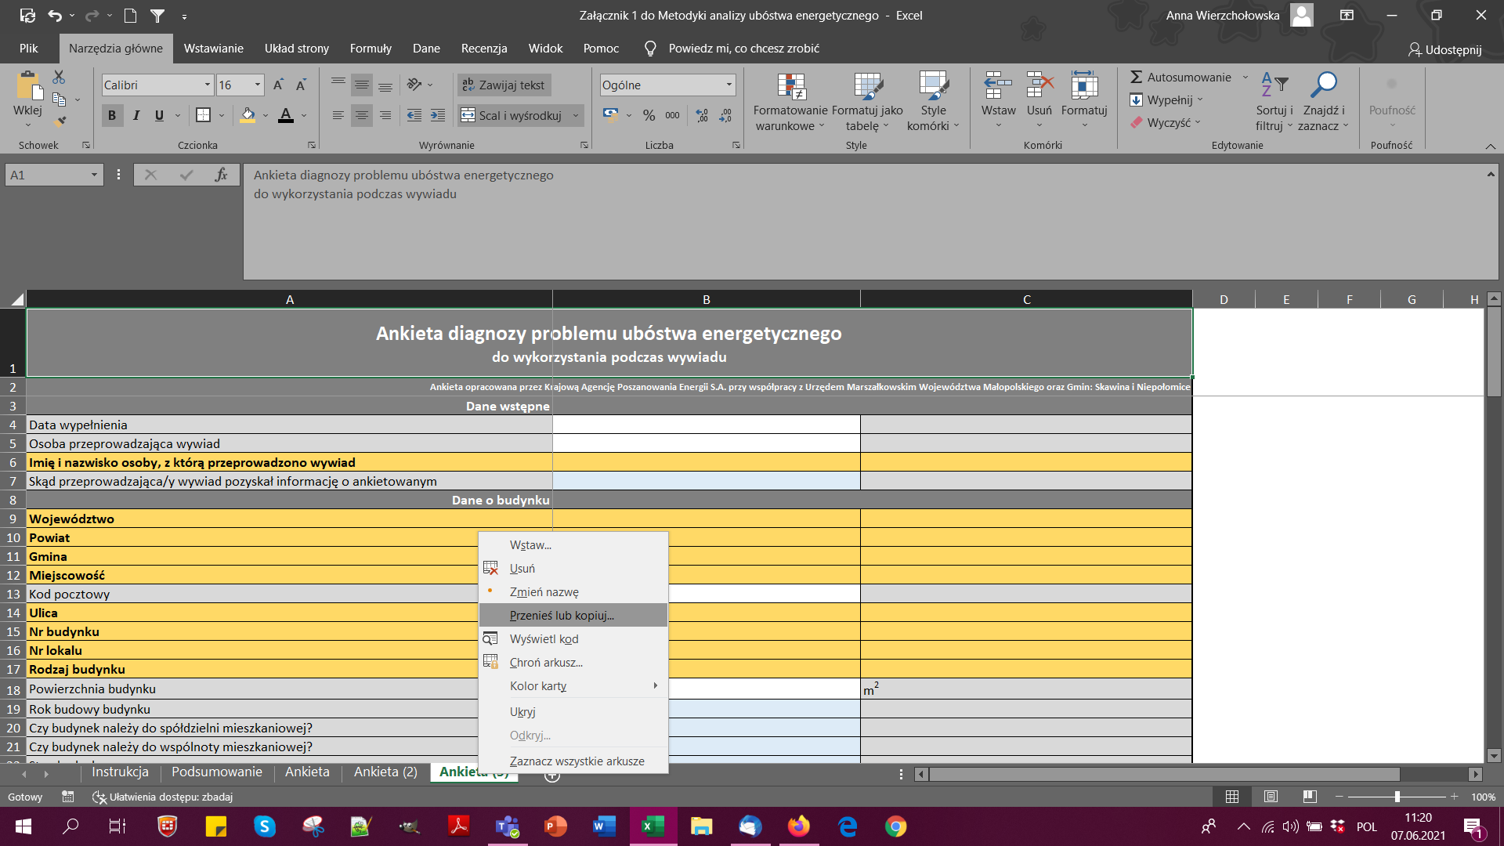
Niniejszy plik stanowi zestaw arkuszy do przeprowadzenia ankiety diagnozy problemu ubóstwa energetycznego do wykorzystania podczas wywiadu środowiskowego/ wizyty domowej z osobami, które są lub mogą być narażone na problem ubóstwa energetycznego. Plik składa się z dwóch rodzaji arkuszy: 1) Arkusze typu Ankieta (nazwane Ankieta, Ankieta (2), Ankieta (3)...) - są to arkusze, zawierające wzór formularza dot. pozyskiwania danych o osobach, które są lub mogą stać się ubogie energetycznie. Podczas jednej wizyty domowej/ wywiadu środowiskowego powinien zostać uzupełniony jeden arkusz. - Pola zaznaczone na żółto to dane, które powinny być uzupełnione na podstawie ankiety CEEB (ANKIETA CEEB JEST PRIORYTETOWA I MUSI BYĆ UZUPEŁNIONA W PIERWSZEJ KOLEJNOŚCI). Pola te powinny zostać uzupełnione poprzez przeniesienie danych z ankiety CEEB. - Pola zaznaczone na szaro nie powinny być zmieniane. - Pola zaznaczone na niebiesko wypełniane są za pomocą wartości wybieranych z listy, która wyświetla się po kliknięciu na dane pole. - Pola zaznaczone na biało to pola, które wypełniane są za pomocą wartości nadawanych przez wypełniającego. W niniejszym pliku 3 pierwsze arkusze ankiet są wzorcowe. Kolejne można dodawać poprzez kopiowanie arkuszy, tj. naciśnięcie na nazwę arkuszu prawy przyciskiem myszy, wybranie opcji "Przenieś lub kopiuj", a następnie zaznaczenie opcji "(przenieś na koniec)" i "Utwórz kopię" (jak na rysunku obok). 2) Arkusz Podsumowanie - jest to arkusz, zbierający dane z kolejnych arkuszy ankietowych automatycznie. Arkusz został zaprogramowany dla 3 pierwszych wzorców ankiet. Aby możliwe było rozbudowanie arkusza "Podsumowanie" o nowe arkusze ankiet przygotowane wcześniej należy: - skopiować ostatni uzupełniony wiersz, - wkleić wiesz do nowego wiersza, - zaznaczyć wklejony wiersz, - wybrać opcję "Znajdowanie i zmienianie", np. wciskając skrót klawiszowy Ctrl + h, - w okienku "Znajdź"

